Sheet1
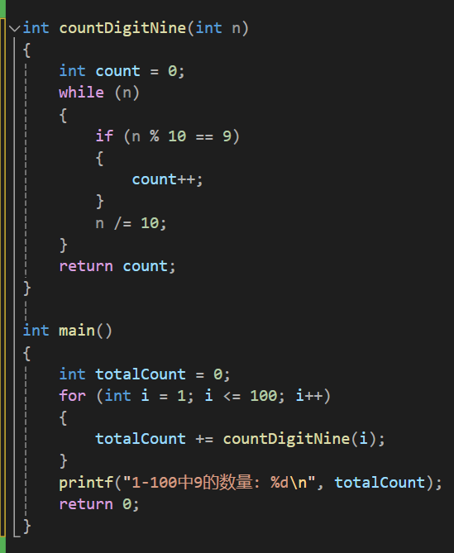
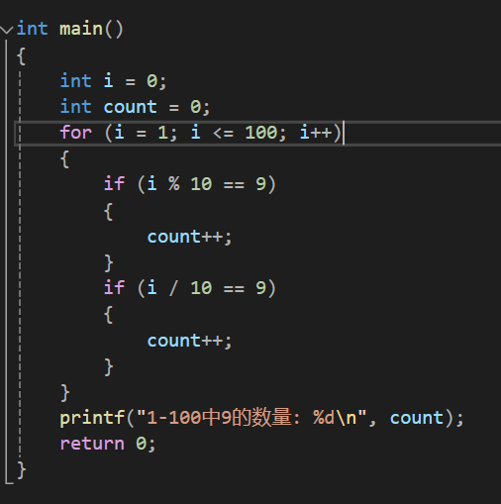
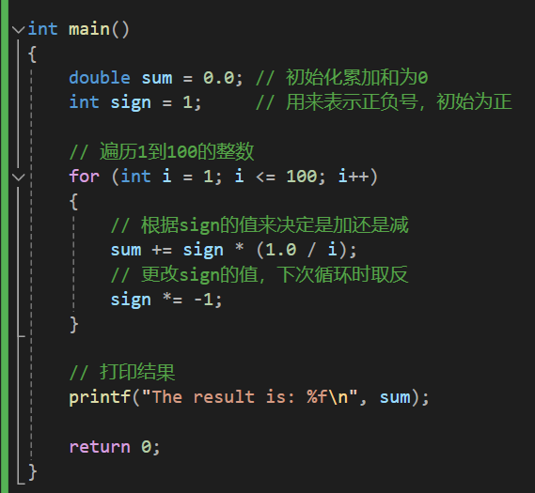
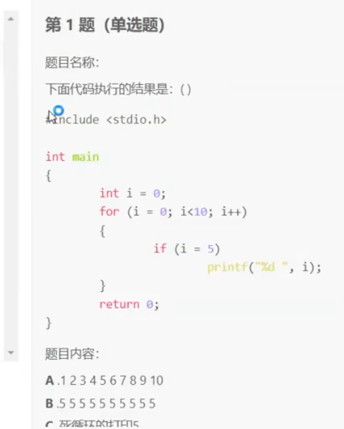
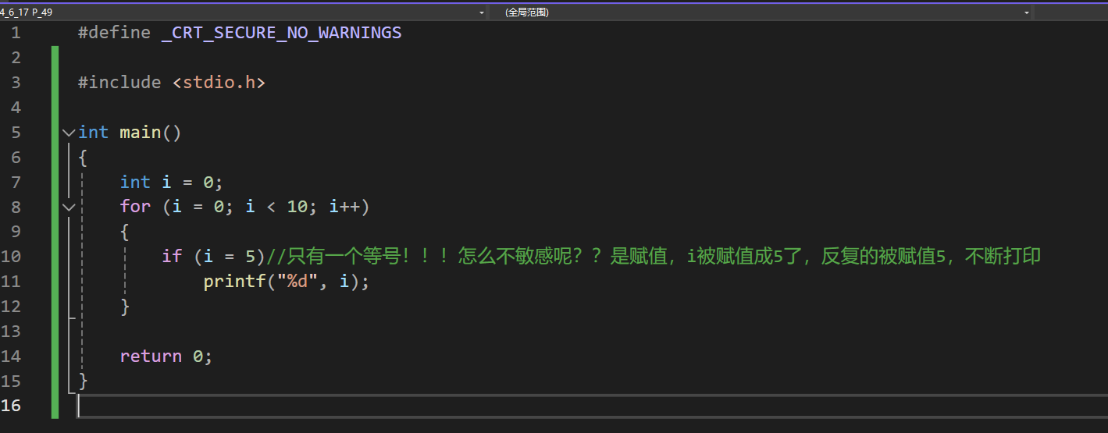

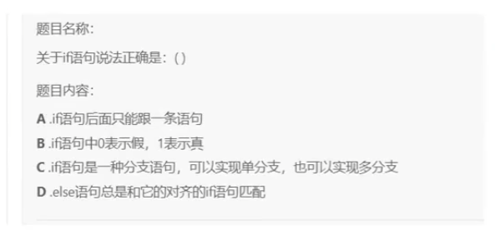
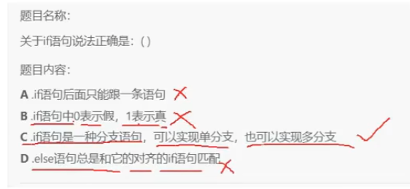

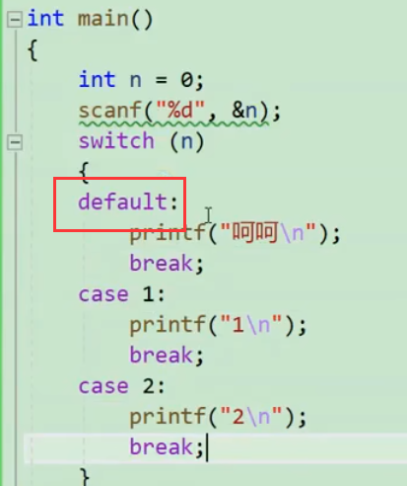

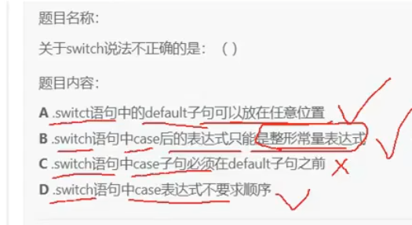

 |  |  |  |  |  | 同逻辑的情况下default放代码块之内的哪个顺序都行，不影响

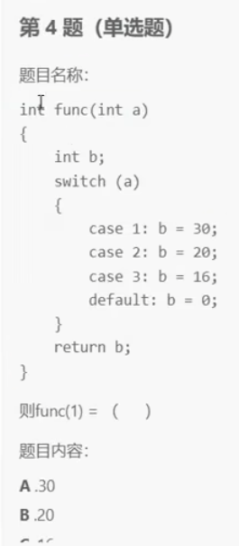

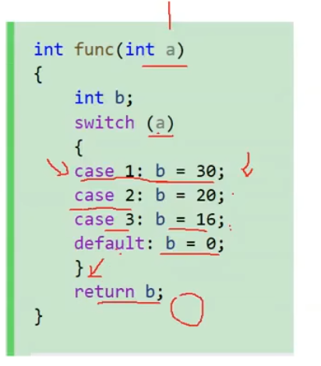

 |  |  |  | 没有break，代码会一直向下走，直到default赋值0，然后输出，所以最终结果是0

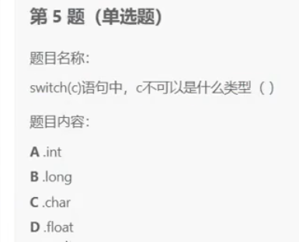

 | D，switc后面必须接整形or表达式，float是浮点数



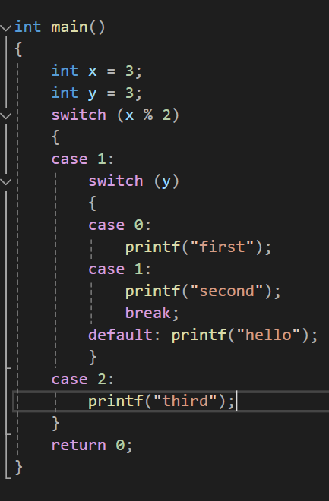

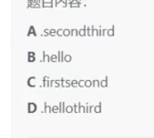
 |  |  | D，hello之后没有break跳出，继续进入上一层的case2，接着打third

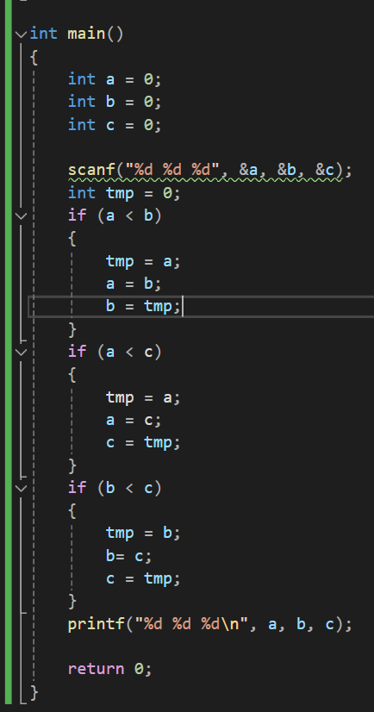
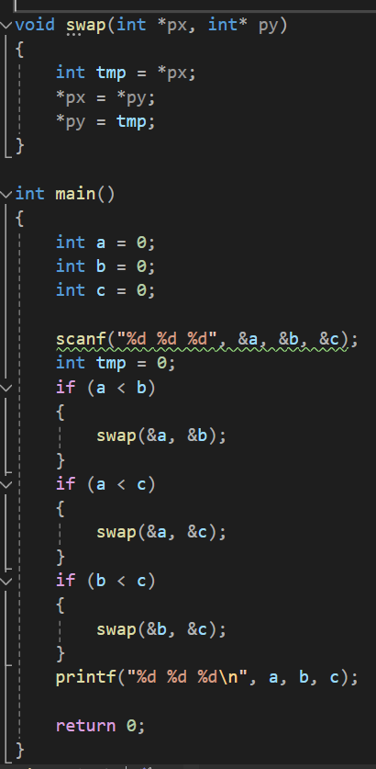

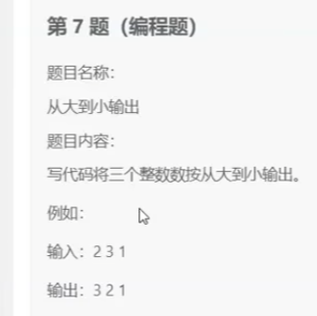

 |  |  |  |  | 基本实现方式，但冗余，来看优化 |  |  |  |  |  | 写个交换函数

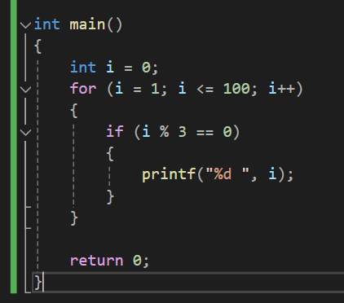
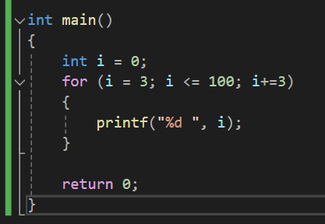


 |  |  |  |  |  |  |  |  |  | 算法层面优化，从3开始算，加等3，直接找3的倍数打印了

 |  |  |  | 优化

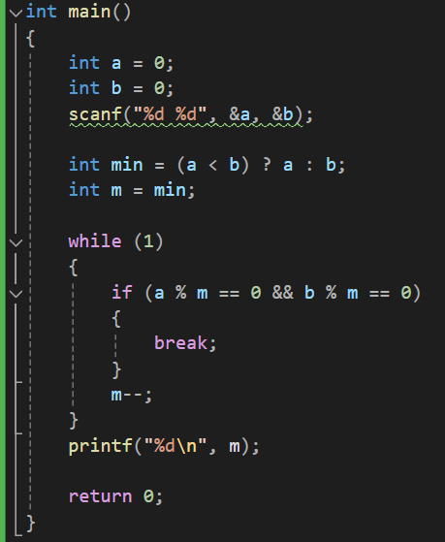

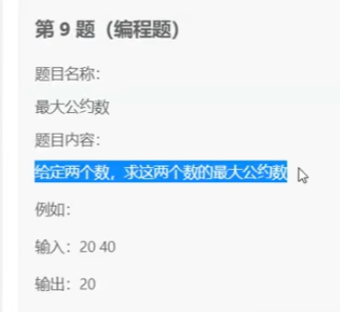

 |  |  |  |  | 暴力求解，枚举硬试，来优化




写过，找前面文档 |  |  |  |  |  |  |  | 写过，找前面文档

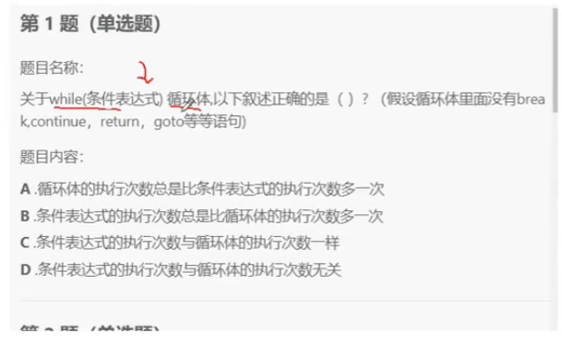


 |  | b
 |  |  |  |  |  |  | 现在表达式这里判断了，才进循环 |  | 所以条件表达式的执行次数永远多一次

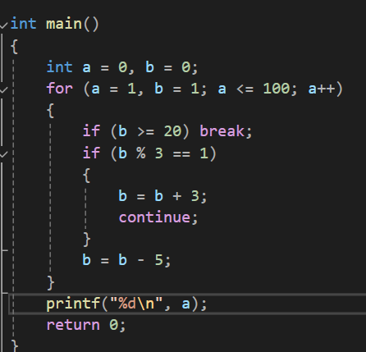

 |  | a = 8

